Hoja 1
Nombre emisora | Frecuencia operación [MHz] | Ancho de banda señal recibida [kHz] | señal L+R (SI/NO) | Pilot (SI/NO) | Señal L-R (SI/NO) | señal RBDS (SI/NO) | Emisora registrada | Imagen de evidencia
EMISORA DE COMUNITARIA EN SAN JUAN DE GIRON | 88.2 | 200 | SI | SI | NO | NO | NO
W RADIO | 90.7 | 200 | SI | SI | SI | SI | SI | 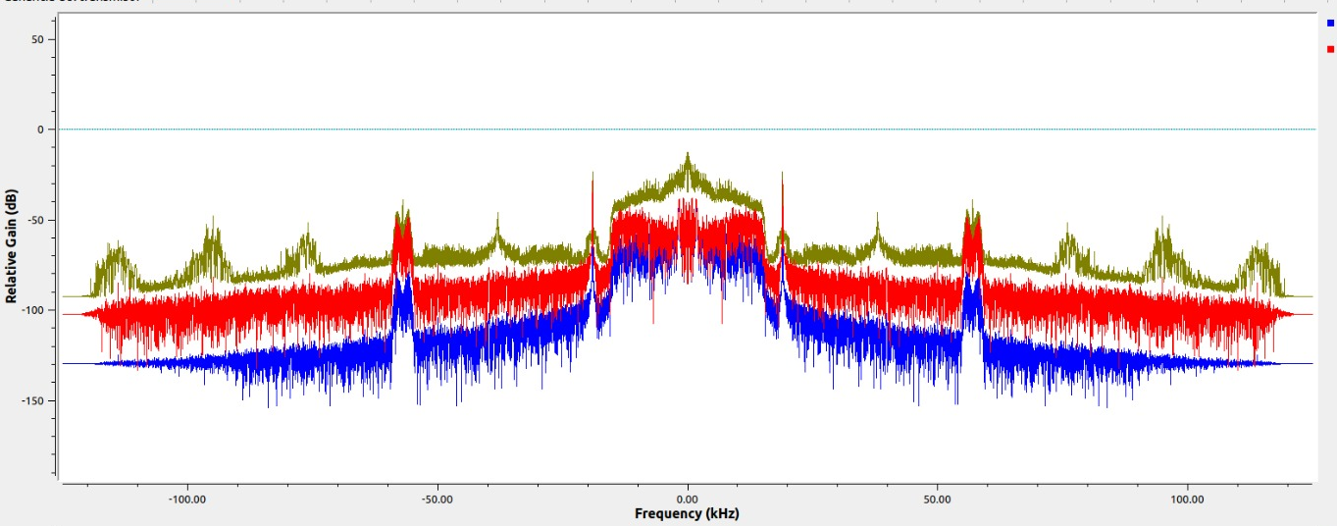
EMISORA DE INTERÉS PÚBLICO EN BUCARAMANGA | 91.7 | 200 | SI | SI | SI | NO | SI
COLOMBIA ESTEREO | 92.9 | 200 | SI | SI | SI | NO | SI | 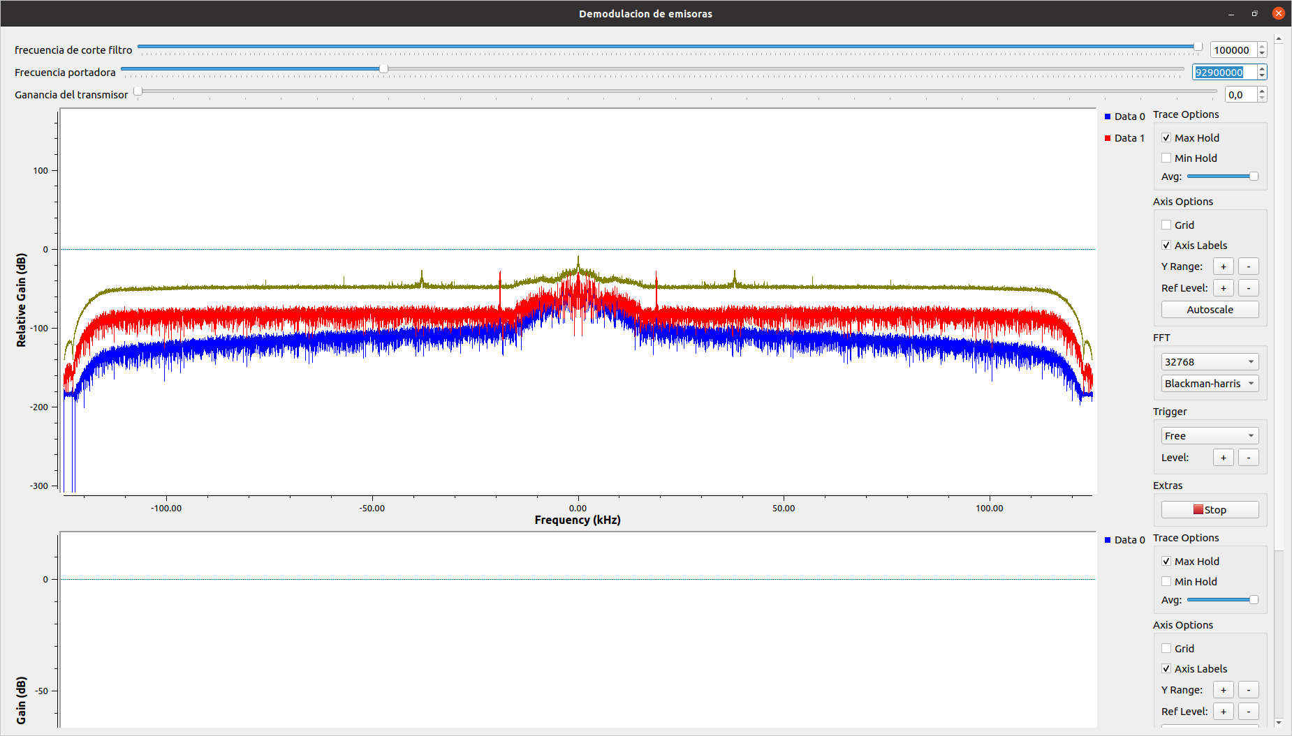
EMISORA COMUNITARIA LA BRUJULA - ÁREA DE SERVICIO No.1 | 93.4 | 200 | SI | SI | SI | NO | SI | 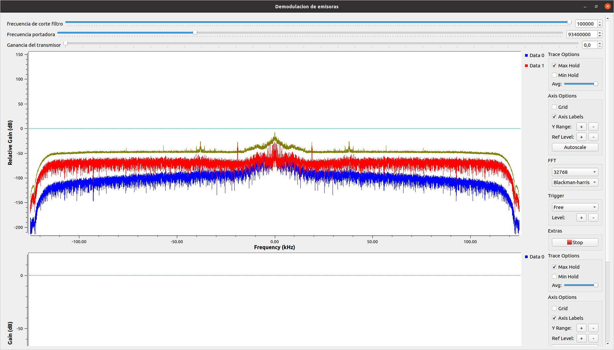
TROPICANA | 95.7 | 200 | SI | SI | SI | NO | SI | 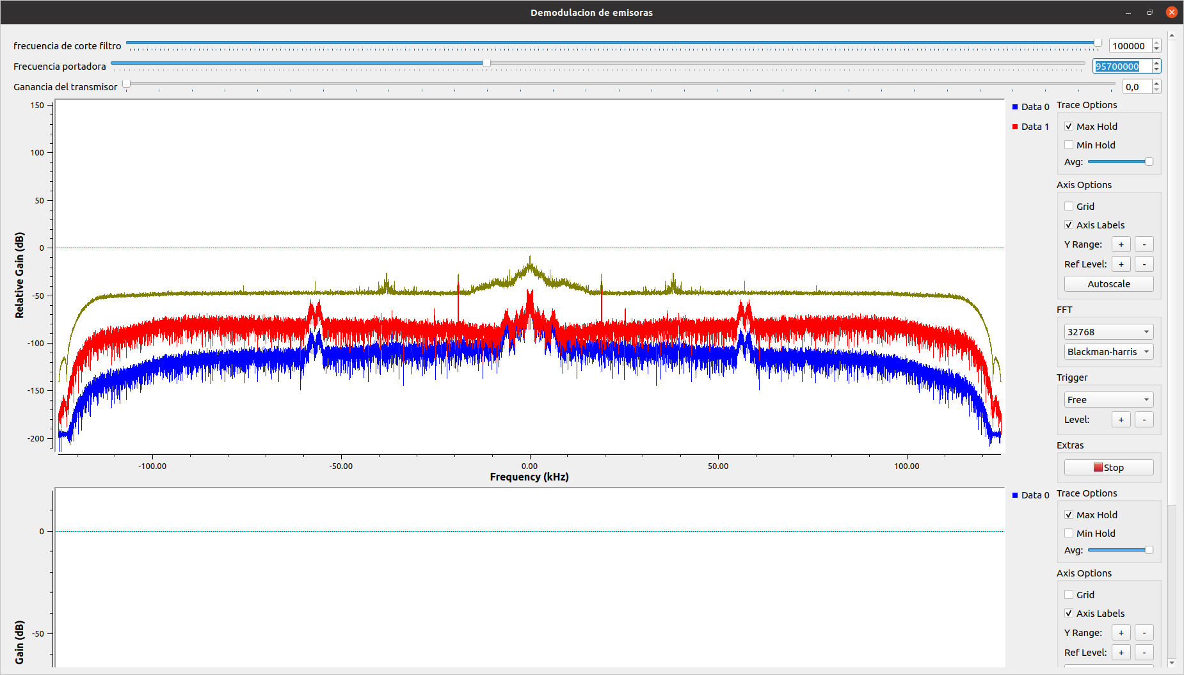
UIS FM | 96.9 | 150 | SI | SI | SI | NO | NO
LA INOLVIDABLE | 98.5 | 200 | SI | SI | SI | NO | NO
LA FM | 99.7 | 200 | SI | SI | SI | NO | SI
EL SOL | 103.7 | 200 | SI | SI | NO | NO | NO

